Лист1
+1 | +2 | *2 |  | >=47

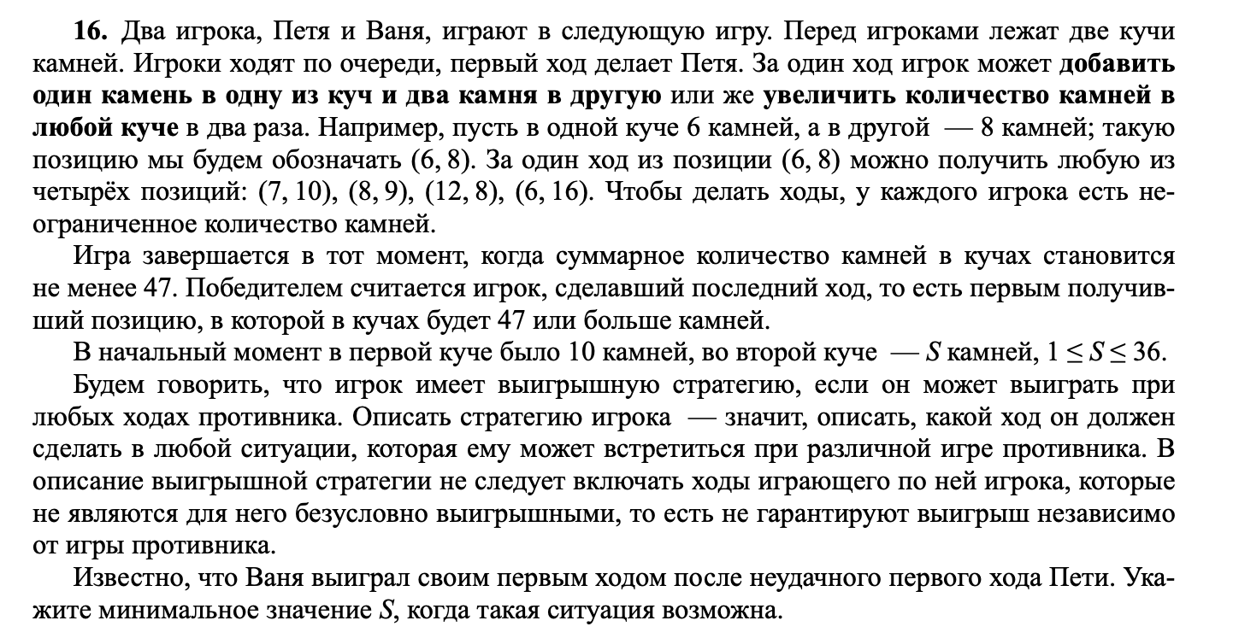
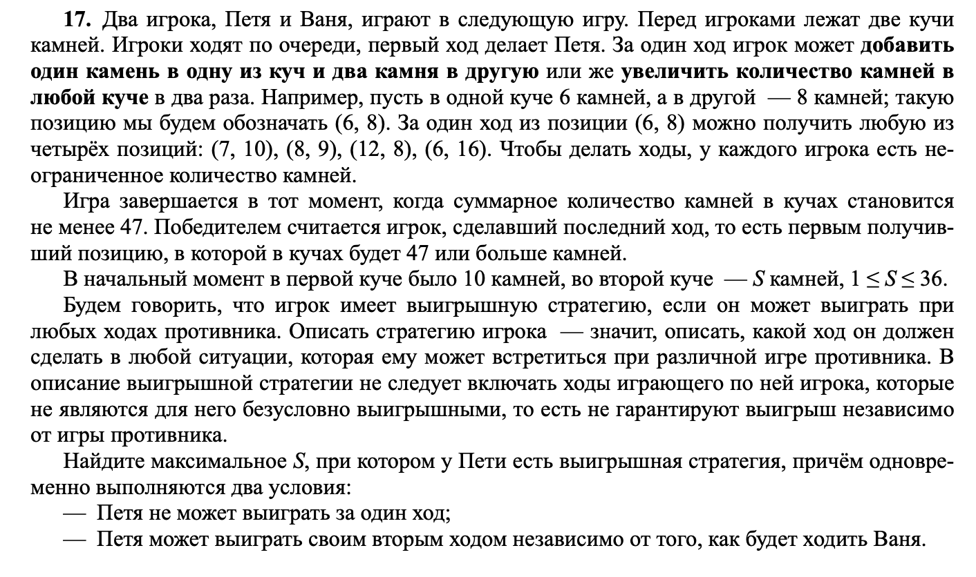
 |  | ваня |  | Петя
10 | 7 | 11 | 9 | 31 |  |  | 7
 |  | 12 | 8 | 32
 |  | 20 | 7 | 47 |  |  |  |  |  | 7
 |  | 10 | 14 | 38

 |  |  |  |  |  |  |  |  |  | 16

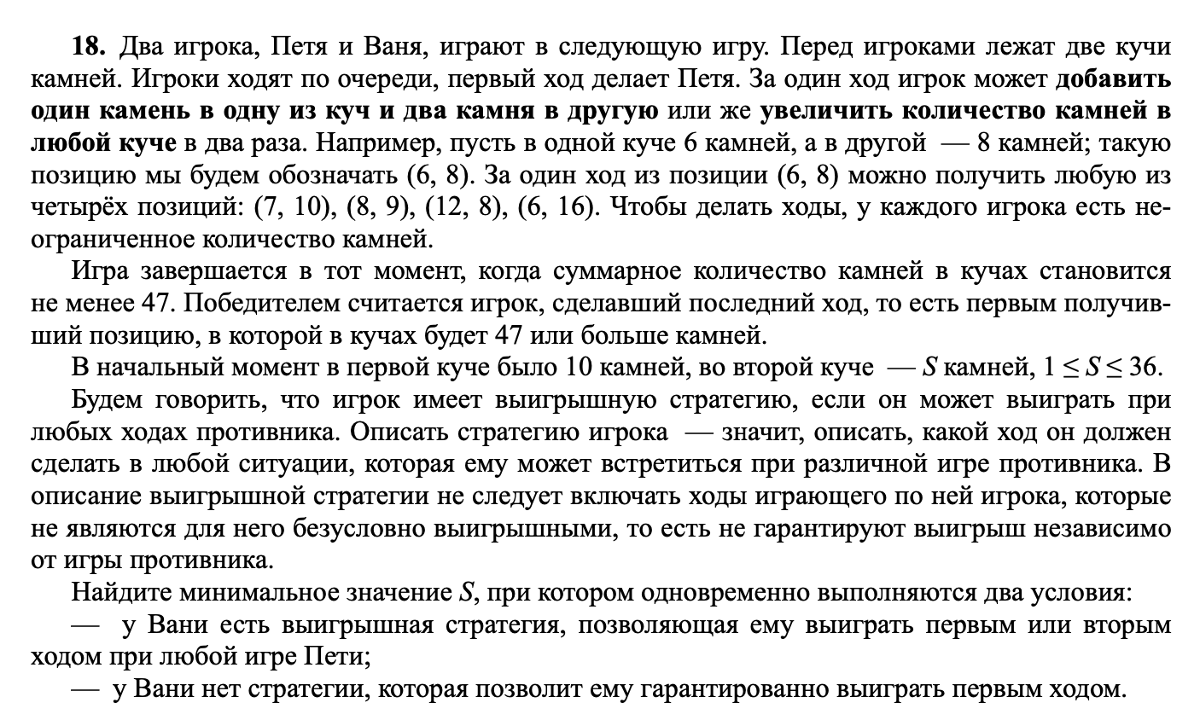
10 | 16 | 11 | 18 | 12 | 20 | 52 | 32 |  |  | 12
 |  |  |  | 13 | 19 | 51 | 32
 |  |  |  | 22 | 18 | 62 | 40
 |  |  |  | 11 | 36 | 83 | 47
 |  | 12 | 17 | 13 | 19 | 51 | 32
 |  |  |  | 14 | 18 | 50 | 32 |  |  | 16
 |  |  |  | 24 | 17 | 65 | 41
 |  |  |  | 12 | 34 | 80 | 46
 |  | 20 | 16 | 21 | 18 | 60 | 39
 |  |  |  | 22 | 17 | 61 | 39
 |  |  |  | 40 | 16 | 96 | 56
 |  |  |  | 20 | 32 | 84 | 52
 |  | 10 | 32 | 11 | 34 | 79 | 45
 |  |  |  | 12 | 33 | 78 | 45
 |  |  |  | 20 | 32 | 84 | 52
 |  |  |  | 10 | 64 | 138 | 74

10 | 12 | 11 | 14 | 12 | 16 | 13 | 18 | 49 | 31 |  | 12 | 13 | 13 | 15 | 14 | 17 | 48 | 31 | 20 | 12 | 21 | 14 | 22 | 16 | 60 | 38 | 10 | 24 | 11 | 26 | 12 | 28 | 68 | 40
 |  |  |  | 28 |  | 14 | 17 | 48 | 31 |  |  |  | 28 |  | 15 | 16 | 47 | 31 |  |  | 35 |  | 23 | 15 | 61 | 38 |  |  | 37 |  | 13 | 27 | 67 | 40
 |  |  |  |  |  | 24 | 16 | 64 | 40 |  |  |  |  |  | 26 | 15 | 67 | 41 |  |  |  |  | 42 | 14 | 98 | 56 |  |  |  |  | 22 | 26 | 74 | 48
 |  |  |  |  |  | 12 | 32 | 76 | 44 |  |  |  |  |  | 13 | 30 | 73 | 43 |  |  |  |  | 21 | 28 | 77 | 49 |  |  |  |  | 11 | 52 | 115 | 63
 |  |  |  | 13 | 15 | 14 | 17 | 48 | 31 |  |  |  | 14 | 14 | 15 | 16 | 47 | 31 |  |  | 22 | 13 | 23 | 15 | 61 | 38 |  |  | 12 | 25 | 13 | 27 | 67 | 40
 |  |  |  | 28 |  | 15 | 16 | 47 | 31 |  |  |  | 28 |  | 16 | 15 | 47 | 31 |  |  | 35 |  | 24 | 14 | 62 | 38 |  |  | 37 |  | 14 | 26 | 66 | 40
 |  |  |  |  |  | 26 | 15 | 67 | 41 |  |  |  |  |  | 28 | 14 | 70 | 42 |  |  |  |  | 44 | 13 | 101 | 57 |  |  |  |  | 24 | 25 | 74 | 49
 |  |  |  |  |  | 13 | 30 | 73 | 43 |  |  |  |  |  | 14 | 28 | 70 | 42 |  |  |  |  | 22 | 26 | 74 | 48 |  |  |  |  | 12 | 50 | 112 | 62
 |  |  |  | 22 | 14 | 23 | 16 | 62 | 39 |  |  |  | 24 | 13 | 25 | 15 | 65 | 40 |  |  | 40 | 12 | 41 | 14 | 96 | 55 |  |  | 20 | 24 | 21 | 26 | 73 | 47
 |  |  |  | 36 |  | 24 | 15 | 63 | 39 |  |  |  | 37 |  | 26 | 14 | 66 | 40 |  |  | 52 |  | 42 | 13 | 97 | 55 |  |  | 44 |  | 22 | 25 | 72 | 47
 |  |  |  |  |  | 44 | 14 | 102 | 58 |  |  |  |  |  | 48 | 13 | 109 | 61 |  |  |  |  | 80 | 12 | 172 | 92 |  |  |  |  | 40 | 24 | 104 | 64
 |  |  |  |  |  | 22 | 28 | 78 | 50 |  |  |  |  |  | 24 | 26 | 76 | 50 |  |  |  |  | 40 | 24 | 104 | 64 |  |  |  |  | 20 | 48 | 116 | 68
 |  |  |  | 11 | 28 | 12 | 30 | 72 | 42 |  |  |  | 12 | 26 | 13 | 28 | 69 | 41 |  |  | 20 | 24 | 21 | 26 | 73 | 47 |  |  | 10 | 48 | 11 | 50 | 111 | 61
 |  |  |  | 39 |  | 13 | 29 | 71 | 42 |  |  |  | 38 |  | 14 | 27 | 68 | 41 |  |  | 44 |  | 22 | 25 | 72 | 47 |  |  | 58 |  | 12 | 49 | 110 | 61
 |  |  |  |  |  | 22 | 28 | 78 | 50 |  |  |  |  |  | 24 | 26 | 76 | 50 |  |  |  |  | 40 | 24 | 104 | 64 |  |  |  |  | 20 | 48 | 116 | 68
 |  |  |  |  |  | 11 | 56 | 123 | 67 |  |  |  |  |  | 12 | 52 | 116 | 64 |  |  |  |  | 20 | 48 | 116 | 68 |  |  |  |  | 10 | 96 | 202 | 106

